Sheet1
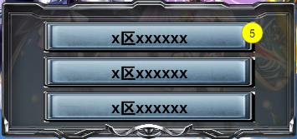
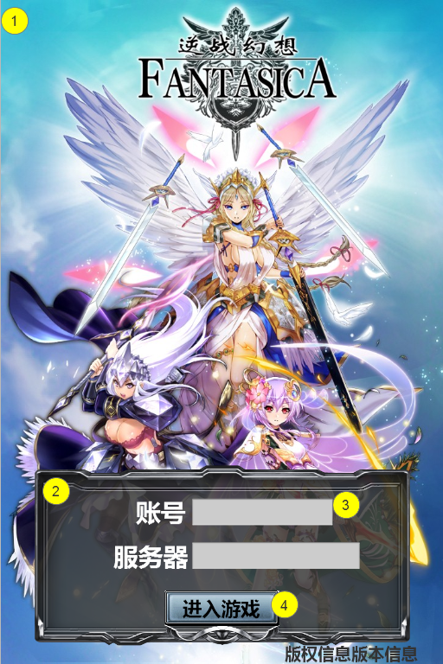
编号 | ui名称 | ui规格（宽*高） | 示意图（仅供参考） | 备注 | 命名 | 界面整体效果
1 | 登陆背景 | 640*960
2 | 账号登录框 | 542*260
3 | 文字输入框 | 200*40
4 | 开始游戏按钮 | 160*50
5 | 服务器选择背景框 | 388*56

